Задание1
f(x)=x^2-15x+14

Метод пассивного поиска
Пункт А
N= | 16
eps= | 0.1
a= | 0
b= | 8

 |  | 1 | 1 | 2 | 2 | 3 | 3 | 4 | 4 | 5 | 5 | 6 | 6 | 7 | 7 | 8 | 8
Номер отсчета |  | 1 | 2 | 3 | 4 | 5 | 6 | 7 | 8 | 9 | 10 | 11 | 12 | 13 | 14 | 15 | 16
x |  | 0.83888888889 | 0.93888888889 | 1.7277777778 | 1.8277777778 | 2.6166666667 | 2.7166666667 | 3.5055555556 | 3.6055555556 | 4.3944444444 | 4.4944444444 | 5.2833333333 | 5.3833333333 | 6.1722222222 | 6.2722222222 | 7.0611111111 | 7.1611111111
f(x) |  | 2.1204012346 | 0.79817901235 | -8.9314506173 | -10.075895062 | -18.403055556 | -19.369722222 | -26.29441358 | -27.083302469 | -32.605524691 | -33.216635802 | -37.336388889 | -37.769722222 | -40.487006173 | -40.742561728 | -42.057376543 | -42.135154321

Точка минимума локализована на отрезке [x15; x16].
fmin = f(x16) = |  | -42.135154321
Ответ: x* ~= 7,161111, f* ~= -42,1352

Пункт В
N= | 17 |  | a= | 0 |  | b= | 8

Номер отсчета |  | 1 | 2 | 3 | 4 | 5 | 6 | 7 | 8 | 9 | 10 | 11 | 12 | 13 | 14 | 15 | 16 | 17
x |  | 0.44444444444 | 0.88888888889 | 1.3333333333 | 1.7777777778 | 2.2222222222 | 2.6666666667 | 3.1111111111 | 3.5555555556 | 4 | 4.4444444444 | 4.8888888889 | 5.3333333333 | 5.7777777778 | 6.2222222222 | 6.6666666667 | 7.1111111111 | 7.5555555556
f(x) |  | 7.5308641975 | 1.4567901235 | -4.2222222222 | -9.5061728395 | -14.395061728 | -18.888888889 | -22.987654321 | -26.691358025 | -30 | -32.913580247 | -35.432098765 | -37.555555556 | -39.283950617 | -40.617283951 | -41.555555556 | -42.098765432 | -42.24691358

Точка минимума локализована на отрезке [x16; x17].
fmin = f(x17) = |  | -42.24691358
Ответ: x* ~= 7,555556, f* ~= -42,2469

Метод дихотомии |  |  |  |  | N= | 16
 |  |  |  |  | e= | 0.1

Номер итерации |  | x1(j) | x2(j) | f1 | <= | f2 | a | b
 |  |  |  |  | >
0 |  | --- | --- | --- |  | --- | 0 | 8
1 |  | 3.95 | 4.05 | -29.6475 | > | -30.3475 | 3.95 | 8
2 |  | 5.925 | 6.025 | -39.769375 | > | -40.074375 | 5.925 | 8
3 |  | 6.9125 | 7.0125 | -41.90484375 | > | -42.01234375 | 6.9125 | 8
4 |  | 7.40625 | 7.50625 | -42.241210938 | > | -42.249960938 | 7.40625 | 8
5 |  | 7.653125 | 7.753125 | -42.226552734 | <= | -42.185927734 | 7.40625 | 7.753125
6 |  | 7.5296875 | 7.6296875 | -42.249118652 | <= | -42.233181152 | 7.40625 | 7.6296875
7 |  | 7.46796875 | 7.56796875 | -42.248973999 | <= | -42.245380249 | 7.40625 | 7.56796875
8 |  | 7.437109375 | 7.537109375 | -42.246044769 | > | -42.248622894 | 7.437109375 | 7.56796875

a(8) -> | 7.437109375 |  | f(a)-> | -42.246044769
b(8) -> | 7.56796875 |  | f(b)-> | -42.245380249
x1(7) -> | 7.46796875 |  | f(x1)-> | -42.248973999
x2(8) -> | 7.537109375 |  | f(x2)-> | -42.248622894

x* ~= x1(7) = |  | 7.46796875
f* ~= |  | -42.248973999

Ответ: Δ = [7,437109; 7,567969], x* ~= 7,467969, f* ~= -42,249

Метод Фибоначчи

F= | 16 |  |  |  |  | e<(b-a)/(Fn+1) |  | e< | 0.0030959752322 |  |  |  | Числа Фибоначчи от 0 до N-1
e= | 0.003
 |  |  |  |  |  |  |  |  |  |  |  |  | 0 | 1
Номер итерации |  | x1(j) | x2(j) | f1 | <= | f2 | a | b |  |  |  |  | 1 | 1
 |  |  |  |  | > |  |  |  |  |  |  |  | 2 | 2
0 |  | --- | --- | --- |  | --- | 0 | 8 |  |  |  |  | 3 | 3
1 |  | 3.0557276143 | 4.9442686287 | -22.498442961 | > | -35.718237158 | 3.0557276143 | 8 |  |  |  |  | 4 | 5
2 |  | 4.9442686287 | 6.1114614048 | -35.718237158 | > | -40.32196057 | 4.9442686287 | 8 |  |  |  |  | 5 | 8
3 |  | 6.1114614048 | 6.8328057287 | -40.32196057 | > | -41.804851804 | 6.1114614048 | 8 |  |  |  |  | 6 | 13
4 |  | 6.8328057287 | 7.2786566002 | -41.804851804 | > | -42.201007099 | 6.8328057287 | 8 |  |  |  |  | 7 | 21
5 |  | 7.2786566002 | 7.5541485574 | -42.201007099 | > | -42.247067934 | 7.2786566002 | 8 |  |  |  |  | 8 | 34
6 |  | 7.5541485574 | 7.7245083957 | -42.247067934 | <= | -42.19959598 | 7.2786566002 | 7.7245083957 |  |  |  |  | 9 | 55
7 |  | 7.448947219 | 7.5541485574 | -42.247393614 | <= | -42.247067934 | 7.2786566002 | 7.5541485574 |  |  |  |  | 10 | 89
8 |  | 7.3839007289 | 7.448947219 | -42.236520959 | > | -42.247393614 | 7.3839007289 | 7.5541485574 |  |  |  |  | 11 | 144
9 |  | 7.448947219 | 7.4889627413 | -42.247393614 | > | -42.249878179 | 7.448947219 | 7.5541485574 |  |  |  |  | 12 | 233
10 |  | 7.4889627413 | 7.5142192845 | -42.249878179 | <= | -42.249797812 | 7.448947219 | 7.5142192845 |  |  |  |  | 13 | 377
11 |  | 7.4738137076 | 7.4889627413 | -42.249314278 | > | -42.249878179 | 7.4738137076 | 7.5142192845 |  |  |  |  | 14 | 610
12 |  | 7.4889627413 | 7.49945419 | -42.249878179 | > | -42.2500 | 7.4889627413 | 7.5142192845 |  |  |  |  | 15 | 987
13 |  | 7.49945419 | 7.5034974722 | -42.2500 | <= | -42.2500 | 7.4889627413 | 7.5034974722 |  |  |  |  | 16 | 1597
14 |  | 7.4948396434 | 7.49945419 | -42.2500 | > | -42.2500 | 7.4948396434 | 7.5034974722 |  |  |  |  | 17 | 2584
15 |  | 7.49945419 | 7.4976205701 | -42.2500 | <= | -42.2500 | 7.4948396434 | 7.4976205701

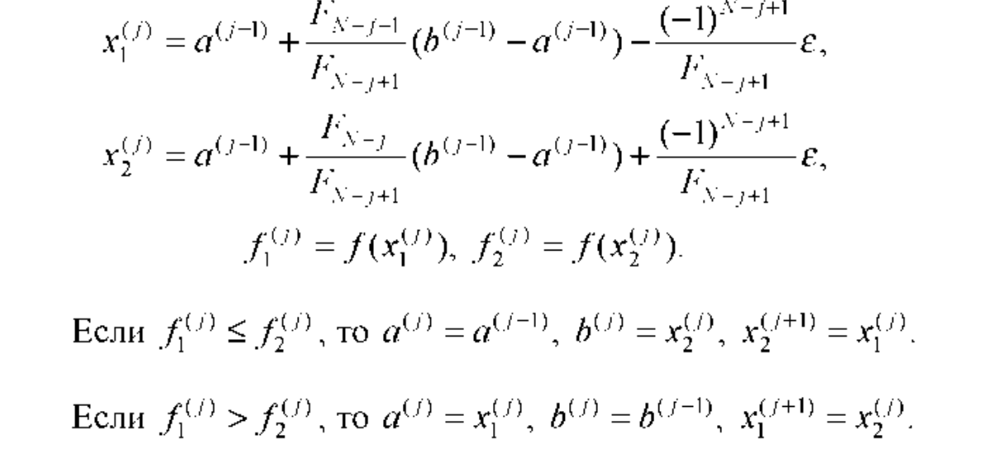

Ответ: x* ~= 7,499454; f* ~= -42,25

Метод золотого сечения

 |  |  | N= | 16 |  | Ф1 = | 0.38196601125
 |  |  | e = | 0.2 |  | Ф2 = | 0.61803398875
Номер итерации |  | x1(j) | x2(j) | f1 | <= | f2 | a | b
 |  |  |  |  | >
0 |  | --- | --- | --- |  | --- | 0 | 8
1 |  | 3.05572809 | 4.94427191 | -22.49844719 | > | -35.71825393 | 3.05572809 | 8
2 |  | 4.94427191 | 6.11145618 | -35.71825393 | > | -40.32194606 | 4.94427191 | 8
3 |  | 6.11145618 | 6.83281573 | -40.32194606 | > | -41.80486515 | 6.11145618 | 8
4 |  | 6.83281573 | 7.27864045 | -41.80486515 | > | -42.20099995 | 6.83281573 | 8
5 |  | 7.27864045 | 7.55417528 | -42.20099995 | > | -42.247065039 | 7.27864045 | 8
6 |  | 7.55417528 | 7.72446517 | -42.247065039 | <= | -42.199615387 | 7.27864045 | 7.72446517
7 |  | 7.44893034 | 7.55417528 | -42.24739189 | <= | -42.247065039 | 7.27864045 | 7.55417528
8 |  | 7.38388539 | 7.44893034 | -42.236517397 | > | -42.24739189 | 7.38388539 | 7.55417528
9 |  | 7.44893034 | 7.4891303299 | -42.24739189 | > | -42.24988185 | 7.44893034 | 7.55417528
10 |  | 7.4891303299 | 7.5139752901 | -42.24988185 | <= | -42.249804691 | 7.44893034 | 7.5139752901
11 |  | 7.4737753001 | 7.4891303299 | -42.249312265 | > | -42.24988185 | 7.4737753001 | 7.5139752901
12 |  | 7.4891303299 | 7.4986202603 | -42.24988185 | > | -42.249998096 | 7.4891303299 | 7.5139752901
13 |  | 7.4986202603 | 7.5044853598 | -42.249998096 | <= | -42.249979882 | 7.4891303299 | 7.5044853598
14 |  | 7.4949954294 | 7.4986202603 | -42.249974954 | > | -42.249998096 | 7.4949954294 | 7.5044853598
15 |  | 7.4986202603 | 7.5008605289 | -42.249998096 | > | -42.249999259 | 7.4986202603 | 7.5044853598

Ответ: x ~= 7,500861; f ~= -42,25

Вывод:

Наилучшим методов для поиска минимума функции оказался метод Фибоначчи, т.к. этому методу удалось максимально приблизиться к искомому минимуму.
х.найденное = 7,499454; x.искомое = 7,5

